Hoja1
MODULO | A DESCRIPCION | EVIDENCIA
AUSENCIAS | En el apartado Configuración – Tipos de ausencias se encuentra el formulario donde se maneja el camelcase en el apartado opciones y Notificaciones | 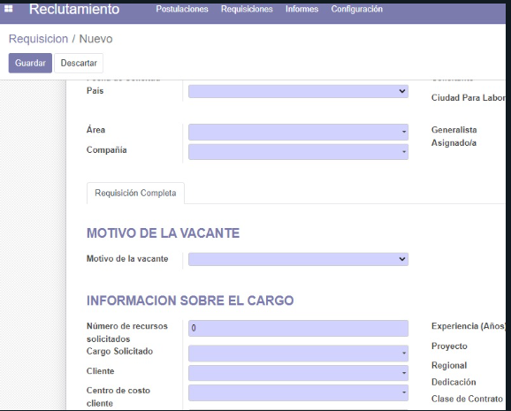 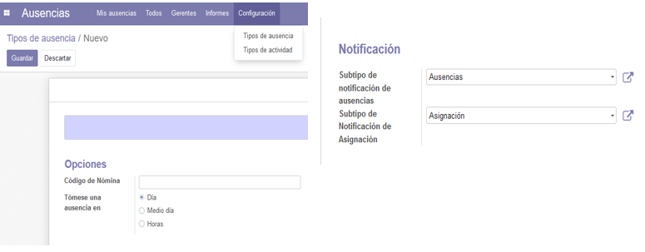
AUSENCIAS | En el apartado Todos y Gerentes – ausencias deberia cambiarse por " Todas las ausencias" | 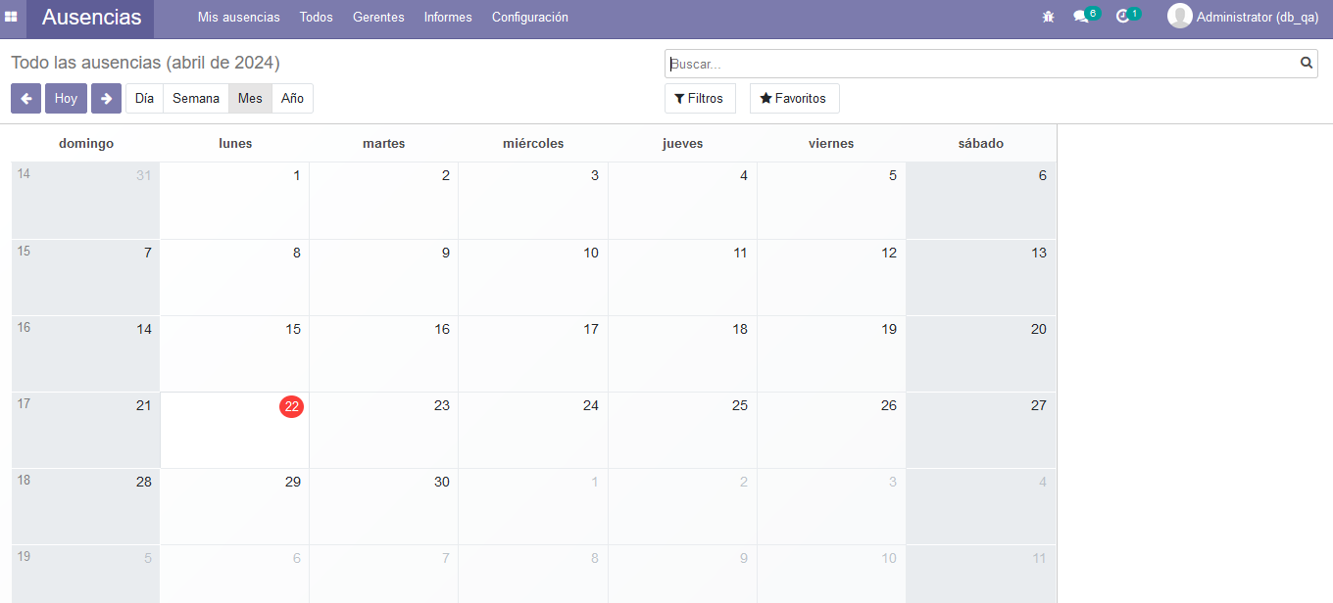
CONTACTOS | Encontramos varios campos con la estructura camelcase | 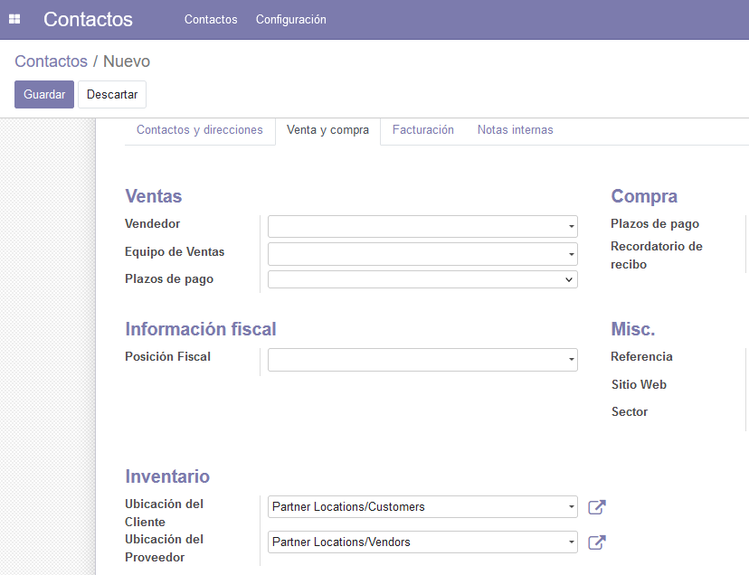
CONTACTOS | En el módulo contactos podemos evidenciar que un campo esta en inglés y los demás en español. | 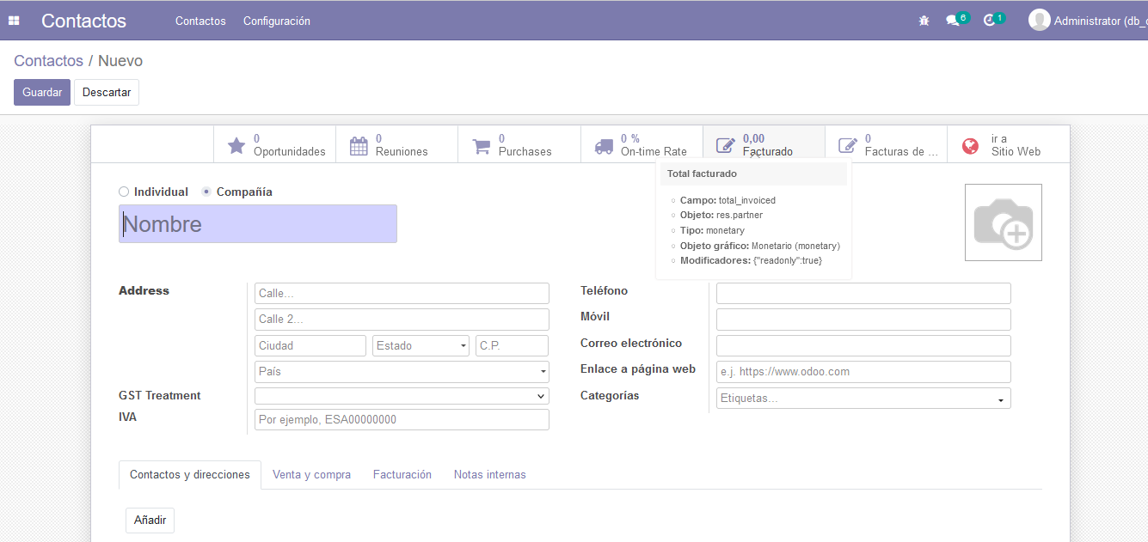
RECLUTAMIENTO | En el modulo hay varios campos de varias vistas que tienen la estructura camelcase | 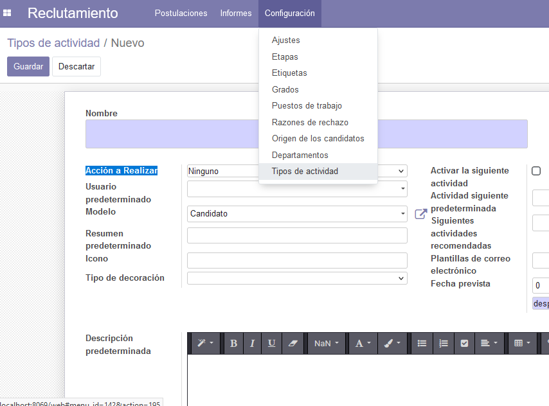
RECLUTAMIENTO | Colocar tilde en palabras donde lleva tilde
EMPLEADOS | en el apartado Curriculum hay estructura camelcase. | 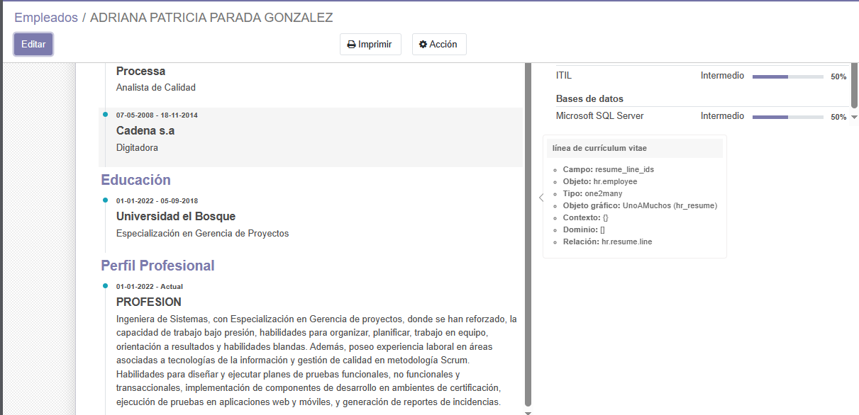
 | en el apartado información privada la mayoría de campos están con la estructura camelcase | 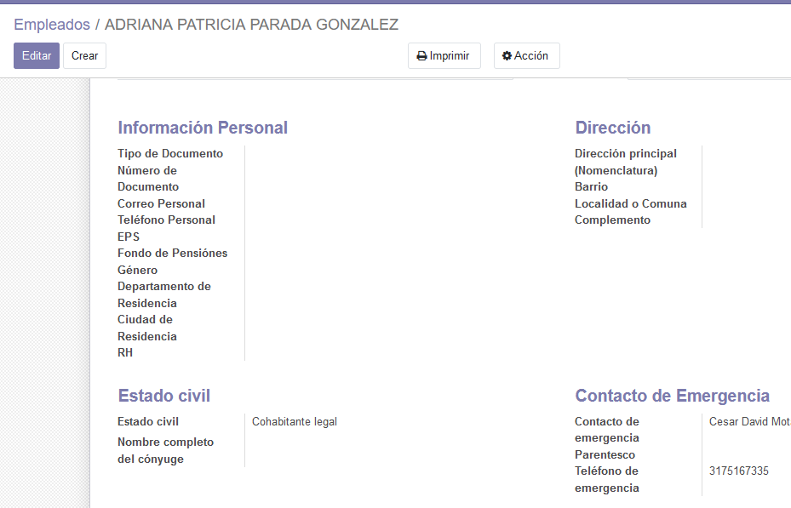
 | En el apartado RRHH encontramos campos con la estructura camelcase y un campo en ingles | 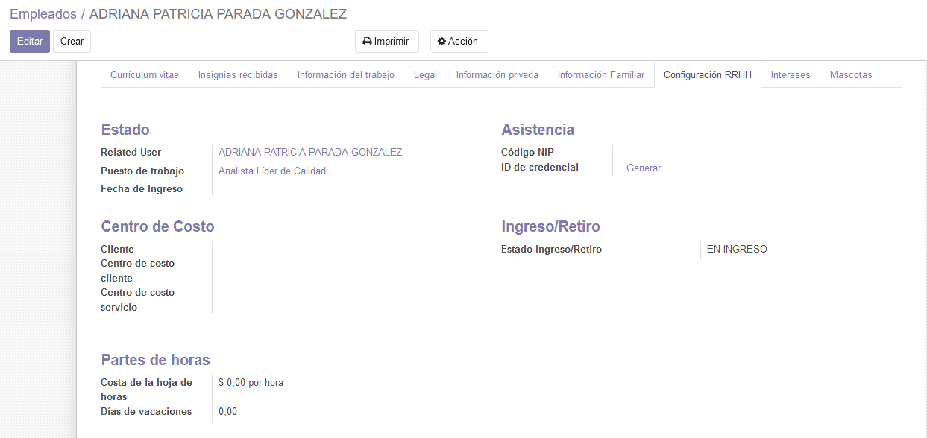
 | en el apartado insignias recibidas hay estructura camelcase. | 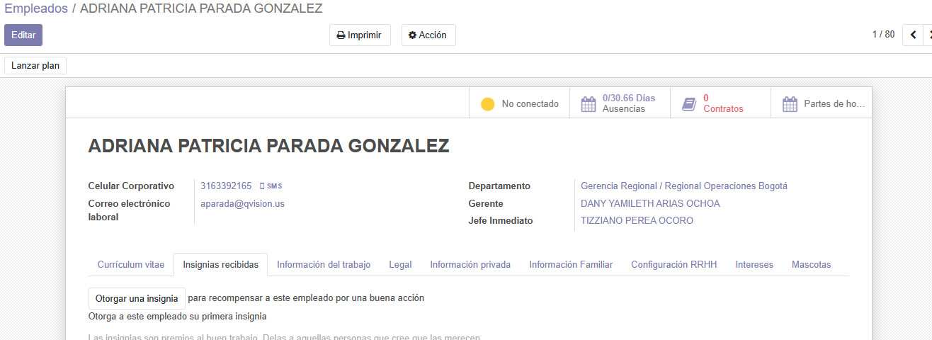
 | en el apartado informacion familiar hay estructura camelcase.
 | en el apartado Mascotas hay estructura camelcase.

